Лист1
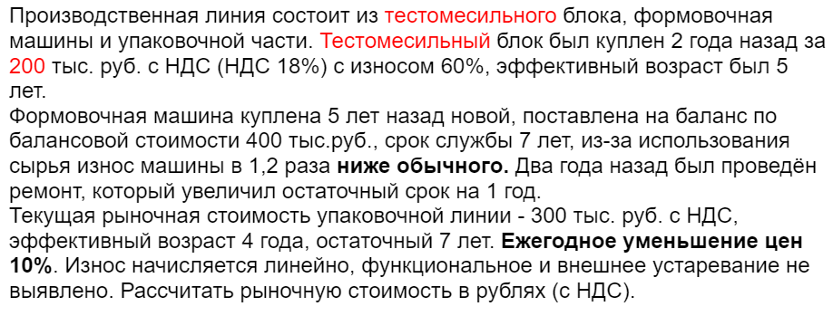
 |  |  |  |  |  |  |  |  |  |  |  |  |  |  |  | РЕШЕНИЕ
 | Наименование | когда куплен (лет назад) | цена покупки | НДС | цена с НДС | износ на дату покупки | ЭВ на дату покупки | Нормативный срок службы | ЭВ на дату оценки | ЭВ изменение (уменьшение ЭВ = увеличение остаточного срока службы) | скорр ЭВ | изменение износа | рост износа | изменение цен | прирост цен | цена нового на дату покупки с НДС | цена нового на дату оценки 2018 | ЭВ на дату оц | износ на дату оценки | РС на дату оценки (с НДС)
1 | Тестомес | 2 | 200,000 | включен | 200,000 | 60% | 5 | 8.33 | 7 | 0 | 7 | нет | 1 | -10% | 0.90 | 500,000 | 405,000 | 7 | 84.0% | 64,800
2 | Формовочная машина | 5 | 400,000 | 18% | 472,000 | 0% | 0 | 7 | 5 | -1 | 4 | снижение в 1,2 раза | 0.833 | -10% | 0.90 | 472,000 | 278,711 | 4 | 47.6% | 145,992
3 | Упаковка | 0 | 300,000 | включен | 300,000 | 0.364 | 4 | 11 | 4 | 0 | 4 | нет | 1 | -10% | 0.90 | 471,429 | 471,429 | 4 | 36.4% | 300,000
 | ИТОГО |  |  |  |  |  |  |  |  |  |  |  |  |  |  |  | 1,155,140 |  |  | 510,792 | ОТВЕТ

 |  |  |  |  |  |  |  |  |  |  |  |  |  |  |  |  |  |  |  | 510,800 | округленно

 |  | В задаче не был указан размер НДС, я принимала 18%, ответ сошелся, задачу решила правильно

 | Производственная линия состоит из тестомесильного блока, формовочная машины и упаковочной части. Тестомесильный блок был куплен 2 года назад за 200 тыс. руб. с НДС (НДС 18%) с износом 60%, эффективный возраст был 5 лет.
 | Формовочная машина куплена 5 лет назад новой, поставлена на баланс по балансовой стоимости 400 тыс.руб., срок службы 7 лет, из-за использования сырья износ машины в 1,2 раза ниже обычного. Два года назад был проведён ремонт, который увеличил остаточный срок на 1 год.
 | Текущая рыночная стоимость упаковочной линии - 300 тыс. руб. с НДС, эффективный возраст 4 года, остаточный 7 лет. Ежегодное уменьшение цен 10%. Износ начисляется линейно, функциональное и внешнее устаревание не выявлено. Рассчитать рыночную стоимость в рублях (с НДС).

